九套前端新增充值历史记录页面功能用例
九套前端新增充值历史记录页面测试用例 |  |  |  |  |  | 测试总数量 | 10
测试平台 |  |  |  | 测试日期 |  | Pass | 10
系统&版本 |  |  |  | 最后更新 |  | Fail | 0
文档编写人 |  |  |  | 文档测试人 |  | N/A | 0
策划负责人 |  |  |  | 审阅人员
参考档

序号 | 平台 | 模块 | 功能点 | 前置条件（测试点） | 操作步骤 | 预期结果 | 测试结果 | 图片 | 备注
1 | 公共服 | 提现页面 | 验证Record-ID新增复制 | 1.列表已有数据 | 1.进入withdraw-record页面 2.查看列表-ID | 1.显示复制icon 2.点击icon,提示复制成功 | Pass
2 |  | 充值页面 | 验证新增Record入口 |  | 1.点击ADD CASH-Recharge 2.查看页面 | 1.显示Record入口 2.点击进入Record页面 3.显示时间搜索，列表字段：ID，time,amount,bouns,status 4.时间默认显示近3天 | Pass
3 |  |  | 验证列表暂无数据 | 1.进入Record页面 2.当前时间暂无数据 | 1.查看页面 | 显示暂无数据的效果 | Pass
5 |  |  | 时间筛选列表验证 | 1.进入Record页面 2.当前时间有数据 | 1.时间选择默认（近3天），查看列表 | 列表按筛选条件显示数据 | Pass
6 |  |  |  |  | 1.时间选择15天，查看列表 | 列表按筛选条件显示数据 | Pass | 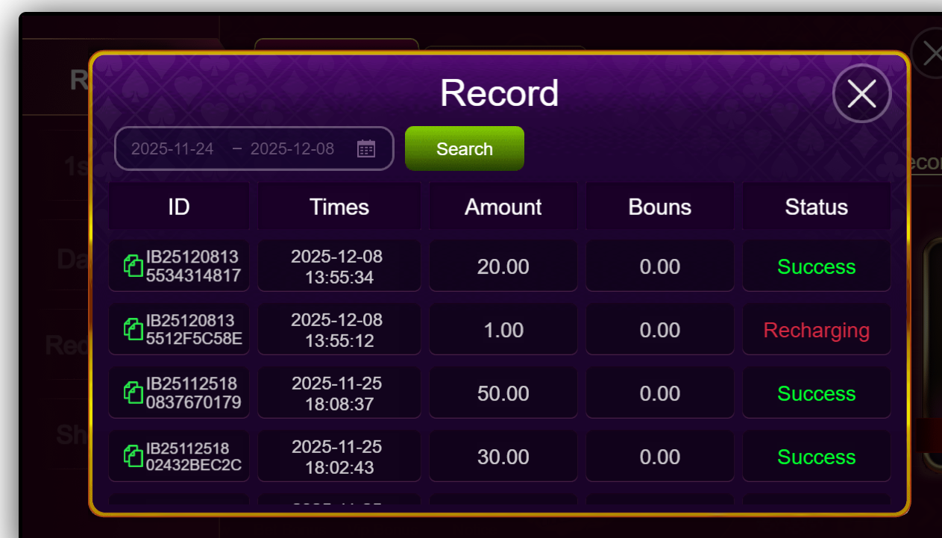
7 |  |  |  |  | 1.时间选择：超过15天，查看提示信息 | 1.提示：Search range cannot exceed 15 days | Pass
7 |  |  |  |  | 1.时间选择：开始时间大于结束时间，查看提示信息 | 1.提示：Start time cannot be greater than end time | Pass
8 |  |  |  |  | 1.时间选择：六个月之前的日期，查看提示信息 | 1.提示：Only orders within the last 6 months can be checked | Pass
9 |  |  |  |  | 1.时间选择：六个月之内的任意天，查看列表 | 列表按筛选条件显示数据 | Pass
10 |  |  | 验证复制功能 |  | 1.点击复制按钮 | 提示：复制成功 | Pass | 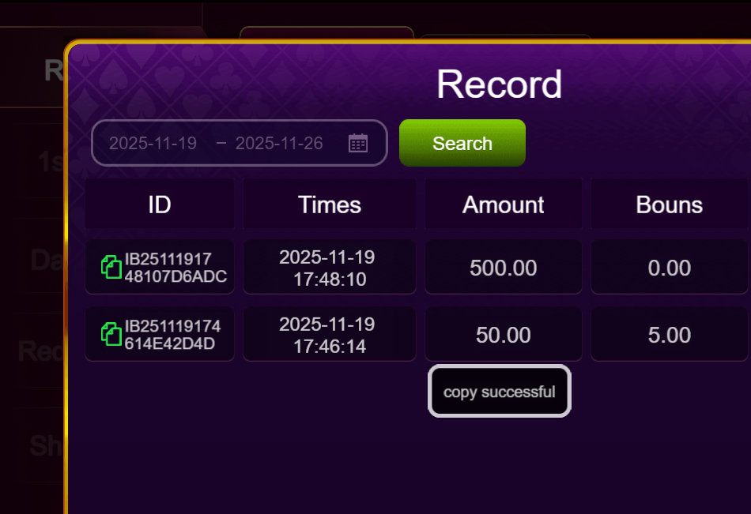
11
12
13
13
14
15
16
17
18
19

20
21
22
23
24
25
26
27
28

29
30
31
32
33
34
35
36
37
38
39
40
41
42
43
44
45
46
47
48
49
50
51
52
53
54
55
56
57
58
59
60
61
62
63
64
65
66
67
68
69
70
71
72
73
74
75
76
77
78
79
80
81
82
83
84
网络相关测试内容
断线重连
85
86
87
88
89
弱网
90
91
92
93
94
95
96
编写人自行加入的测试内容（额外注意点）

功能位置
